LevelC_电能量市场出清电价
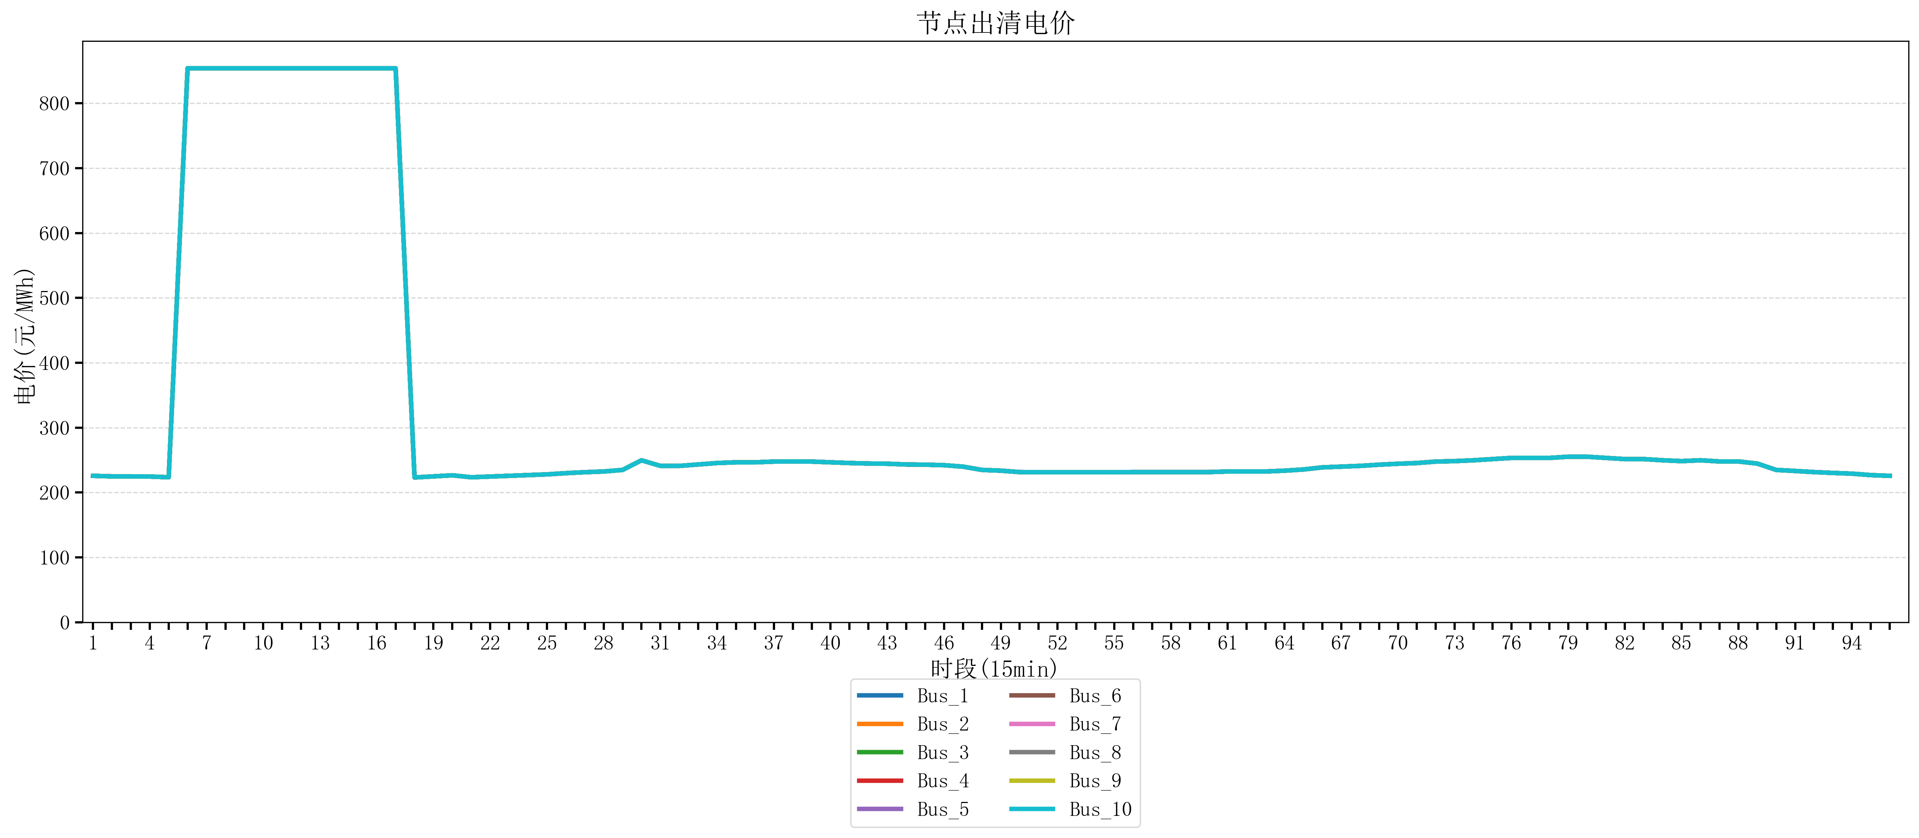
节点编号 | 电价类型 | 时段1 | 时段2 | 时段3 | 时段4 | 时段5 | 时段6 | 时段7 | 时段8 | 时段9 | 时段10 | 时段11 | 时段12 | 时段13 | 时段14 | 时段15 | 时段16 | 时段17 | 时段18 | 时段19
id | price_type | t1 | t2 | t3 | t4 | t5 | t6 | t7 | t8 | t9 | t10 | t11 | t12 | t13 | t14 | t15 | t16 | t17 | t18 | t19
str | str | float64 | float64 | float64 | float64 | float64 | float64 | float64 | float64 | float64 | float64 | float64 | float64 | float64 | float64 | float64 | float64 | float64 | float64 | float64
Bus_1 | 电能量电价 | 225.73096 | 224.86136 | 224.86136 | 224.61712 | 223.50328 | 853.85282684 | 853.85282684 | 853.85282684 | 853.85282684 | 853.85282684 | 853.85282684 | 853.85282684 | 853.85282684 | 853.85282684 | 853.85282684 | 853.85282684 | 853.85282684 | 223.20371 | 224.86136
Bus_2 | 电能量电价 | 225.73096 | 224.86136 | 224.86136 | 224.61712 | 223.50328 | 853.85282684 | 853.85282684 | 853.85282684 | 853.85282684 | 853.85282684 | 853.85282684 | 853.85282684 | 853.85282684 | 853.85282684 | 853.85282684 | 853.85282684 | 853.85282684 | 223.20371 | 224.86136
Bus_3 | 电能量电价 | 225.73096 | 224.86136 | 224.86136 | 224.61712 | 223.50328 | 853.85282684 | 853.85282684 | 853.85282684 | 853.85282684 | 853.85282684 | 853.85282684 | 853.85282684 | 853.85282684 | 853.85282684 | 853.85282684 | 853.85282684 | 853.85282684 | 223.20371 | 224.86136
Bus_4 | 电能量电价 | 225.73096 | 224.86136 | 224.86136 | 224.61712 | 223.50328 | 853.85282684 | 853.85282684 | 853.85282684 | 853.85282684 | 853.85282684 | 853.85282684 | 853.85282684 | 853.85282684 | 853.85282684 | 853.85282684 | 853.85282684 | 853.85282684 | 223.20371 | 224.86136
Bus_5 | 电能量电价 | 225.73096 | 224.86136 | 224.86136 | 224.61712 | 223.50328 | 853.85282684 | 853.85282684 | 853.85282684 | 853.85282684 | 853.85282684 | 853.85282684 | 853.85282684 | 853.85282684 | 853.85282684 | 853.85282684 | 853.85282684 | 853.85282684 | 223.20371 | 224.86136
Bus_6 | 电能量电价 | 225.73096 | 224.86136 | 224.86136 | 224.61712 | 223.50328 | 853.85282684 | 853.85282684 | 853.85282684 | 853.85282684 | 853.85282684 | 853.85282684 | 853.85282684 | 853.85282684 | 853.85282684 | 853.85282684 | 853.85282684 | 853.85282684 | 223.20371 | 224.86136
Bus_7 | 电能量电价 | 225.73096 | 224.86136 | 224.86136 | 224.61712 | 223.50328 | 853.85282684 | 853.85282684 | 853.85282684 | 853.85282684 | 853.85282684 | 853.85282684 | 853.85282684 | 853.85282684 | 853.85282684 | 853.85282684 | 853.85282684 | 853.85282684 | 223.20371 | 224.86136
Bus_8 | 电能量电价 | 225.73096 | 224.86136 | 224.86136 | 224.61712 | 223.50328 | 853.85282684 | 853.85282684 | 853.85282684 | 853.85282684 | 853.85282684 | 853.85282684 | 853.85282684 | 853.85282684 | 853.85282684 | 853.85282684 | 853.85282684 | 853.85282684 | 223.20371 | 224.86136
Bus_9 | 电能量电价 | 225.73096 | 224.86136 | 224.86136 | 224.61712 | 223.50328 | 853.85282684 | 853.85282684 | 853.85282684 | 853.85282684 | 853.85282684 | 853.85282684 | 853.85282684 | 853.85282684 | 853.85282684 | 853.85282684 | 853.85282684 | 853.85282684 | 223.20371 | 224.86136
Bus_10 | 电能量电价 | 225.73096 | 224.86136 | 224.86136 | 224.61712 | 223.50328 | 853.85282684 | 853.85282684 | 853.85282684 | 853.85282684 | 853.85282684 | 853.85282684 | 853.85282684 | 853.85282684 | 853.85282684 | 853.85282684 | 853.85282684 | 853.85282684 | 223.20371 | 224.86136
Bus_11 | 电能量电价 | 225.73096 | 224.86136 | 224.86136 | 224.61712 | 223.50328 | 853.85282684 | 853.85282684 | 853.85282684 | 853.85282684 | 853.85282684 | 853.85282684 | 853.85282684 | 853.85282684 | 853.85282684 | 853.85282684 | 853.85282684 | 853.85282684 | 223.20371 | 224.86136
Bus_12 | 电能量电价 | 225.73096 | 224.86136 | 224.86136 | 224.61712 | 223.50328 | 853.85282684 | 853.85282684 | 853.85282684 | 853.85282684 | 853.85282684 | 853.85282684 | 853.85282684 | 853.85282684 | 853.85282684 | 853.85282684 | 853.85282684 | 853.85282684 | 223.20371 | 224.86136
Bus_13 | 电能量电价 | 225.73096 | 224.86136 | 224.86136 | 224.61712 | 223.50328 | 853.85282684 | 853.85282684 | 853.85282684 | 853.85282684 | 853.85282684 | 853.85282684 | 853.85282684 | 853.85282684 | 853.85282684 | 853.85282684 | 853.85282684 | 853.85282684 | 223.20371 | 224.86136
Bus_14 | 电能量电价 | 225.73096 | 224.86136 | 224.86136 | 224.61712 | 223.50328 | 853.85282684 | 853.85282684 | 853.85282684 | 853.85282684 | 853.85282684 | 853.85282684 | 853.85282684 | 853.85282684 | 853.85282684 | 853.85282684 | 853.85282684 | 853.85282684 | 223.20371 | 224.86136
Bus_15 | 电能量电价 | 225.73096 | 224.86136 | 224.86136 | 224.61712 | 223.50328 | 853.85282684 | 853.85282684 | 853.85282684 | 853.85282684 | 853.85282684 | 853.85282684 | 853.85282684 | 853.85282684 | 853.85282684 | 853.85282684 | 853.85282684 | 853.85282684 | 223.20371 | 224.86136
Bus_16 | 电能量电价 | 225.73096 | 224.86136 | 224.86136 | 224.61712 | 223.50328 | 853.85282684 | 853.85282684 | 853.85282684 | 853.85282684 | 853.85282684 | 853.85282684 | 853.85282684 | 853.85282684 | 853.85282684 | 853.85282684 | 853.85282684 | 853.85282684 | 223.20371 | 224.86136
Bus_17 | 电能量电价 | 225.73096 | 224.86136 | 224.86136 | 224.61712 | 223.50328 | 853.85282684 | 853.85282684 | 853.85282684 | 853.85282684 | 853.85282684 | 853.85282684 | 853.85282684 | 853.85282684 | 853.85282684 | 853.85282684 | 853.85282684 | 853.85282684 | 223.20371 | 224.86136
Bus_18 | 电能量电价 | 225.73096 | 224.86136 | 224.86136 | 224.61712 | 223.50328 | 853.85282684 | 853.85282684 | 853.85282684 | 853.85282684 | 853.85282684 | 853.85282684 | 853.85282684 | 853.85282684 | 853.85282684 | 853.85282684 | 853.85282684 | 853.85282684 | 223.20371 | 224.86136
Bus_19 | 电能量电价 | 225.73096 | 224.86136 | 224.86136 | 224.61712 | 223.50328 | 853.85282684 | 853.85282684 | 853.85282684 | 853.85282684 | 853.85282684 | 853.85282684 | 853.85282684 | 853.85282684 | 853.85282684 | 853.85282684 | 853.85282684 | 853.85282684 | 223.20371 | 224.86136
Bus_20 | 电能量电价 | 225.73096 | 224.86136 | 224.86136 | 224.61712 | 223.50328 | 853.85282684 | 853.85282684 | 853.85282684 | 853.85282684 | 853.85282684 | 853.85282684 | 853.85282684 | 853.85282684 | 853.85282684 | 853.85282684 | 853.85282684 | 853.85282684 | 223.20371 | 224.86136
Bus_21 | 电能量电价 | 225.73096 | 224.86136 | 224.86136 | 224.61712 | 223.50328 | 853.85282684 | 853.85282684 | 853.85282684 | 853.85282684 | 853.85282684 | 853.85282684 | 853.85282684 | 853.85282684 | 853.85282684 | 853.85282684 | 853.85282684 | 853.85282684 | 223.20371 | 224.86136
Bus_22 | 电能量电价 | 225.73096 | 224.86136 | 224.86136 | 224.61712 | 223.50328 | 853.85282684 | 853.85282684 | 853.85282684 | 853.85282684 | 853.85282684 | 853.85282684 | 853.85282684 | 853.85282684 | 853.85282684 | 853.85282684 | 853.85282684 | 853.85282684 | 223.20371 | 224.86136
Bus_23 | 电能量电价 | 225.73096 | 224.86136 | 224.86136 | 224.61712 | 223.50328 | 853.85282684 | 853.85282684 | 853.85282684 | 853.85282684 | 853.85282684 | 853.85282684 | 853.85282684 | 853.85282684 | 853.85282684 | 853.85282684 | 853.85282684 | 853.85282684 | 223.20371 | 224.86136
Bus_24 | 电能量电价 | 225.73096 | 224.86136 | 224.86136 | 224.61712 | 223.50328 | 853.85282684 | 853.85282684 | 853.85282684 | 853.85282684 | 853.85282684 | 853.85282684 | 853.85282684 | 853.85282684 | 853.85282684 | 853.85282684 | 853.85282684 | 853.85282684 | 223.20371 | 224.86136
Bus_25 | 电能量电价 | 225.73096 | 224.86136 | 224.86136 | 224.61712 | 223.50328 | 853.85282684 | 853.85282684 | 853.85282684 | 853.85282684 | 853.85282684 | 853.85282684 | 853.85282684 | 853.85282684 | 853.85282684 | 853.85282684 | 853.85282684 | 853.85282684 | 223.20371 | 224.86136
Bus_26 | 电能量电价 | 225.73096 | 224.86136 | 224.86136 | 224.61712 | 223.50328 | 853.85282684 | 853.85282684 | 853.85282684 | 853.85282684 | 853.85282684 | 853.85282684 | 853.85282684 | 853.85282684 | 853.85282684 | 853.85282684 | 853.85282684 | 853.85282684 | 223.20371 | 224.86136
Bus_27 | 电能量电价 | 225.73096 | 224.86136 | 224.86136 | 224.61712 | 223.50328 | 853.85282684 | 853.85282684 | 853.85282684 | 853.85282684 | 853.85282684 | 853.85282684 | 853.85282684 | 853.85282684 | 853.85282684 | 853.85282684 | 853.85282684 | 853.85282684 | 223.20371 | 224.86136
Bus_28 | 电能量电价 | 225.73096 | 224.86136 | 224.86136 | 224.61712 | 223.50328 | 853.85282684 | 853.85282684 | 853.85282684 | 853.85282684 | 853.85282684 | 853.85282684 | 853.85282684 | 853.85282684 | 853.85282684 | 853.85282684 | 853.85282684 | 853.85282684 | 223.20371 | 224.86136
Bus_29 | 电能量电价 | 225.73096 | 224.86136 | 224.86136 | 224.61712 | 223.50328 | 853.85282684 | 853.85282684 | 853.85282684 | 853.85282684 | 853.85282684 | 853.85282684 | 853.85282684 | 853.85282684 | 853.85282684 | 853.85282684 | 853.85282684 | 853.85282684 | 223.20371 | 224.86136
Bus_30 | 电能量电价 | 225.73096 | 224.86136 | 224.86136 | 224.61712 | 223.50328 | 853.85282684 | 853.85282684 | 853.85282684 | 853.85282684 | 853.85282684 | 853.85282684 | 853.85282684 | 853.85282684 | 853.85282684 | 853.85282684 | 853.85282684 | 853.85282684 | 223.20371 | 224.86136
Bus_31 | 电能量电价 | 225.73096 | 224.86136 | 224.86136 | 224.61712 | 223.50328 | 853.85282684 | 853.85282684 | 853.85282684 | 853.85282684 | 853.85282684 | 853.85282684 | 853.85282684 | 853.85282684 | 853.85282684 | 853.85282684 | 853.85282684 | 853.85282684 | 223.20371 | 224.86136
Bus_32 | 电能量电价 | 225.73096 | 224.86136 | 224.86136 | 224.61712 | 223.50328 | 853.85282684 | 853.85282684 | 853.85282684 | 853.85282684 | 853.85282684 | 853.85282684 | 853.85282684 | 853.85282684 | 853.85282684 | 853.85282684 | 853.85282684 | 853.85282684 | 223.20371 | 224.86136
Bus_33 | 电能量电价 | 225.73096 | 224.86136 | 224.86136 | 224.61712 | 223.50328 | 853.85282684 | 853.85282684 | 853.85282684 | 853.85282684 | 853.85282684 | 853.85282684 | 853.85282684 | 853.85282684 | 853.85282684 | 853.85282684 | 853.85282684 | 853.85282684 | 223.20371 | 224.86136
Bus_34 | 电能量电价 | 225.73096 | 224.86136 | 224.86136 | 224.61712 | 223.50328 | 853.85282684 | 853.85282684 | 853.85282684 | 853.85282684 | 853.85282684 | 853.85282684 | 853.85282684 | 853.85282684 | 853.85282684 | 853.85282684 | 853.85282684 | 853.85282684 | 223.20371 | 224.86136
Bus_35 | 电能量电价 | 225.73096 | 224.86136 | 224.86136 | 224.61712 | 223.50328 | 853.85282684 | 853.85282684 | 853.85282684 | 853.85282684 | 853.85282684 | 853.85282684 | 853.85282684 | 853.85282684 | 853.85282684 | 853.85282684 | 853.85282684 | 853.85282684 | 223.20371 | 224.86136
Bus_36 | 电能量电价 | 225.73096 | 224.86136 | 224.86136 | 224.61712 | 223.50328 | 853.85282684 | 853.85282684 | 853.85282684 | 853.85282684 | 853.85282684 | 853.85282684 | 853.85282684 | 853.85282684 | 853.85282684 | 853.85282684 | 853.85282684 | 853.85282684 | 223.20371 | 224.86136
Bus_37 | 电能量电价 | 225.73096 | 224.86136 | 224.86136 | 224.61712 | 223.50328 | 853.85282684 | 853.85282684 | 853.85282684 | 853.85282684 | 853.85282684 | 853.85282684 | 853.85282684 | 853.85282684 | 853.85282684 | 853.85282684 | 853.85282684 | 853.85282684 | 223.20371 | 224.86136
Bus_38 | 电能量电价 | 225.73096 | 224.86136 | 224.86136 | 224.61712 | 223.50328 | 853.85282684 | 853.85282684 | 853.85282684 | 853.85282684 | 853.85282684 | 853.85282684 | 853.85282684 | 853.85282684 | 853.85282684 | 853.85282684 | 853.85282684 | 853.85282684 | 223.20371 | 224.86136
Bus_39 | 电能量电价 | 225.73096 | 224.86136 | 224.86136 | 224.61712 | 223.50328 | 853.85282684 | 853.85282684 | 853.85282684 | 853.85282684 | 853.85282684 | 853.85282684 | 853.85282684 | 853.85282684 | 853.85282684 | 853.85282684 | 853.85282684 | 853.85282684 | 223.20371 | 224.86136
Bus_40 | 电能量电价 | 225.73096 | 224.86136 | 224.86136 | 224.61712 | 223.50328 | 853.85282684 | 853.85282684 | 853.85282684 | 853.85282684 | 853.85282684 | 853.85282684 | 853.85282684 | 853.85282684 | 853.85282684 | 853.85282684 | 853.85282684 | 853.85282684 | 223.20371 | 224.86136
Bus_41 | 电能量电价 | 225.73096 | 224.86136 | 224.86136 | 224.61712 | 223.50328 | 853.85282684 | 853.85282684 | 853.85282684 | 853.85282684 | 853.85282684 | 853.85282684 | 853.85282684 | 853.85282684 | 853.85282684 | 853.85282684 | 853.85282684 | 853.85282684 | 223.20371 | 224.86136
Bus_42 | 电能量电价 | 225.73096 | 224.86136 | 224.86136 | 224.61712 | 223.50328 | 853.85282684 | 853.85282684 | 853.85282684 | 853.85282684 | 853.85282684 | 853.85282684 | 853.85282684 | 853.85282684 | 853.85282684 | 853.85282684 | 853.85282684 | 853.85282684 | 223.20371 | 224.86136
Bus_43 | 电能量电价 | 225.73096 | 224.86136 | 224.86136 | 224.61712 | 223.50328 | 853.85282684 | 853.85282684 | 853.85282684 | 853.85282684 | 853.85282684 | 853.85282684 | 853.85282684 | 853.85282684 | 853.85282684 | 853.85282684 | 853.85282684 | 853.85282684 | 223.20371 | 224.86136
Bus_44 | 电能量电价 | 225.73096 | 224.86136 | 224.86136 | 224.61712 | 223.50328 | 853.85282684 | 853.85282684 | 853.85282684 | 853.85282684 | 853.85282684 | 853.85282684 | 853.85282684 | 853.85282684 | 853.85282684 | 853.85282684 | 853.85282684 | 853.85282684 | 223.20371 | 224.86136
Bus_1 | 阻塞电价 | 0 | 0 | 0 | 0 | 0 | 0 | 0 | 0 | 0 | 0 | 0 | 0 | 0 | 0 | 0 | 0 | 0 | 0 | 0
Bus_2 | 阻塞电价 | 0 | 0 | 0 | 0 | 0 | 0 | 0 | 0 | 0 | 0 | 0 | 0 | 0 | 0 | 0 | 0 | 0 | 0 | 0
...

LevelC_电力电量平衡表单
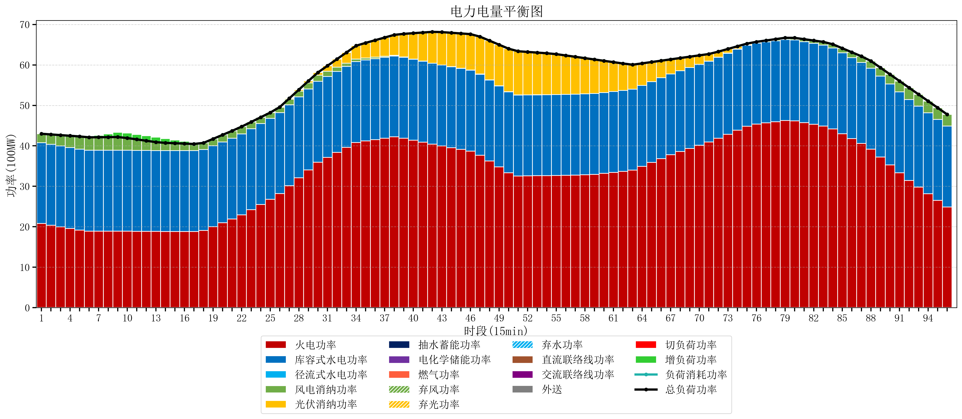
元件名称 | 时段1 | 时段2 | 时段3 | 时段4 | 时段5 | 时段6 | 时段7 | 时段8 | 时段9 | 时段10 | 时段11 | 时段12 | 时段13 | 时段14 | 时段15 | 时段16 | 时段17
name | t1 | t2 | t3 | t4 | t5 | t6 | t7 | t8 | t9 | t10 | t11 | t12 | t13 | t14 | t15 | t16 | t17
str | float64 | float64 | float64 | float64 | float64 | float64 | float64 | float64 | float64 | float64 | float64 | float64 | float64 | float64 | float64 | float64 | float64
火电功率 | 20.793873856 | 20.389005168 | 19.98413648 | 19.579267791 | 19.174399103 | 18.905207756 | 18.906354571 | 18.907501385 | 18.908648199 | 18.896515235 | 18.879695291 | 18.862875346 | 18.846055402 | 18.836759003 | 18.832299169 | 18.827839335 | 18.823379501
库容式水电功率 | 20 | 20 | 20 | 20 | 20 | 20 | 20 | 20 | 20 | 20 | 20 | 20 | 20 | 20 | 20 | 20 | 20
径流式水电功率 | 0 | 0 | 0 | 0 | 0 | 0 | 0 | 0 | 0 | 0 | 0 | 0 | 0 | 0 | 0 | 0 | 0
风电消纳功率 | 2.19 | 2.4296842105 | 2.6693684211 | 2.9090526316 | 3.1487368421 | 3.1989473684 | 3.2207368421 | 3.2425263158 | 3.2643157895 | 3.0337894737 | 2.7142105263 | 2.3946315789 | 2.0750526316 | 1.8984210526 | 1.8136842105 | 1.7289473684 | 1.6442105263
光伏消纳功率 | 0 | 0 | 0 | 0 | 0 | 0 | 0 | 0 | 0 | 0 | 0 | 0 | 0 | 0 | 0 | 0 | 0
抽水蓄能功率 | 0 | 0 | 0 | 0 | 0 | 0 | 0 | 0 | 0 | 0 | 0 | 0 | 0 | 0 | 0 | 0 | 0
电化学储能功率 | 0 | 0 | 0 | 0 | 0 | 0 | 0 | 0 | 0 | 0 | 0 | 0 | 0 | 0 | 0 | 0 | 0
燃气功率 | 0 | 0 | 0 | 0 | 0 | 0 | 0 | 0 | 0 | 0 | 0 | 0 | 0 | 0 | 0 | 0 | 0
直流联络线功率 | 0 | 0 | 0 | 0 | 0 | 0 | 0 | 0 | 0 | 0 | 0 | 0 | 0 | 0 | 0 | 0 | 0
交流联络线功率 | 0 | 0 | 0 | 0 | 0 | 0 | 0 | 0 | 0 | 0 | 0 | 0 | 0 | 0 | 0 | 0 | 0
负荷消耗功率 | 42.983873856 | 42.818689378 | 42.653504901 | 42.488320423 | 42.323135945 | 42.104155125 | 42.127091413 | 42.150027701 | 42.172963989 | 41.930304709 | 41.593905817 | 41.257506925 | 40.921108033 | 40.735180055 | 40.64598338 | 40.556786704 | 40.467590028
外送 | 0 | 0 | 0 | 0 | 0 | 0 | 0 | 0 | 0 | 0 | 0 | 0 | 0 | 0 | 0 | 0 | 0
总负荷功率 | 42.983873856 | 42.818689378 | 42.653504901 | 42.488320423 | 42.323135945 | 42.104155125 | 42.127091413 | 42.150027701 | 42.172963989 | 41.930304709 | 41.593905817 | 41.257506925 | 40.921108033 | 40.735180055 | 40.64598338 | 40.556786704 | 40.467590028
弃风功率 | 0 | 0 | 0 | 0 | 0 | 0 | 0 | 0 | 0 | 0 | 0 | 0 | 0 | 0 | 0 | 0 | 0
弃光功率 | 0 | 0 | 0 | 0 | 0 | 0 | 0 | 0 | 0 | 0 | 0 | 0 | 0 | 0 | 0 | 0 | 0
弃水功率 | 0 | 0 | 0 | 0 | 0 | 0 | 0 | 0 | 0 | 0 | 0 | 0 | 0 | 0 | 0 | 0 | 0
切负荷功率 | 0 | 0 | 0 | 0 | 0 | 0 | 0 | 0 | 0 | 0 | 0 | 0 | 0 | 0 | 0 | 0 | 0
增负荷功率 | 0 | 0 | 0 | 0 | 0 | 0.089842333075 | 0.44314757645 | 0.79645281982 | 1.1497580632 | 1.2374677387 | 1.231437802 | 1.2254078653 | 1.2193779287 | 1.0621776861 | 0.80779653251 | 0.55341537897 | 0.29903422543

